Sheet1
用Show Picture事件来显示动画

将图片文件，按指定格式命名。 | filename[ANI][HxV]
放到img/pictures文件夹。

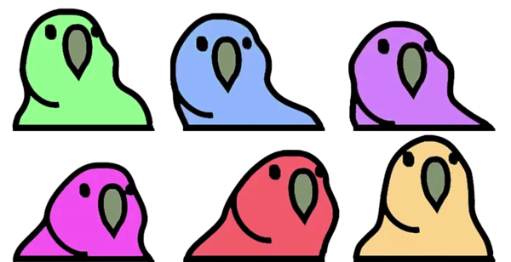

 | Parrot[ANI][3x2]

如果是4x5的话，那么是这样的 | 1 2 3 4 5 6 7 8 9 10 11 12 13 14 15 16 17 18 19 20

插件指令
Animated Picture: Change Properties | 动画图片：更改属性

